jquery
jquery

 | javascriptを便利に扱うためのライブラリ
 | 公式サイト
 | https:jquery.com

 | HTML=DOMの読み込みが終わったら

 | $(document).ready(function(){

 | });

 | $(function(){

 | });

 | すべての要素の読み込みが終わったら
 | $(window).load

 | セレクタ
 | メソッド
 | $('p').css('color', 'red').hide('slow');

 | CDN
 | googleが本家よりもよさげ
 | <script src="https:ajax.googleapis.comajaxlibsjquery3.4.1jquery.min.js"><script>
 | <script src="https:ajax.googleapis.comajaxlibsjquery2.2.4jquery.min.js"><script>
 | <script src="https:ajax.googleapis.comajaxlibsjquery1.12.4jquery.min.js"><script>

<body>
<p>jQueryの練習</p>
<script src="http://code.jquery.com/jquery-1.10.1.min.js"></script>
<script>
//$(document).ready(function() {
$(function() {
// セレクタ：処理対象となるDOM要素を指定する記法
// メソッド：処理
// メソッドチェーン
$('p').css('color', 'red').hide('slow');
});
</script>
</body>

 | <body>の直前に書くのが主流

 | $("#sub").css('color', 'red');
 | $(".item").css('color', 'red');

 | フィルタ
 | :eq()
 | :gt(), :lt()
 | :even, :odd
 | :contains()
 | :first, :last
$("#sub > li:eq(2)").css('color', 'red');
$("#sub > li:gt(1)").css('color', 'red');
$("#sub > li:odd").css('color', 'red');
$("#sub > li:contains('4')").css('color', 'red');

 | メソッドを使ったDOM要素の指定
 | parent(), children()
 | next(), prev()
 | siblings() - 兄弟要素
$("#sub").children().css('color', 'red');
$("#sub > li:eq(2)").prev().css('color', 'red');
$("#sub > li:eq(2)").siblings().css('color', 'red');

 | 属性セレクタ
 | =
 | != 否定
 | *= 含む
 | ^= 先頭
 | $= 末尾
$('a[href="http://google.com"]').css('background', 'red');
$('a[href!="http://google.com"]').css('background', 'red');
$('a[href*="dotinstall"]').css('background', 'red');
$('a[href$="jp"]').css('background', 'red');

 | css / addClass / removeClass
$('p').css('color', 'red').css('background', 'blue'); // 設定
console.log($('p').css('color')); //取得
$('p').addClass('myStyle');
$('p').removeClass('myStyle');

 | attr / data
$('a').attr('href', 'http://google.co.jp');
console.log($('a').attr('href'));
console.log($('a').data('sitename'));

git
git

 | 初期設定

 | ユーザー情報
$ git config --global user.name "First-name Family-name"
$ git config --global user.email "username@example.com"

 | エディタ
$ git config --global core.editor 'vim -c "set fenc=utf-8"'

 | proxy
$ git config --global http.proxy http://proxy.example.com:8080
$ git config --global https.proxy http://proxy.example.com:8080

$ git config --global http.proxy http://ID:PW@プロキシサーバのURL:ポート番号
$ git config --global https.proxy http://ID:PW@プロキシサーバのURL:ポート番号
※ @ ⇒ %40

$ git config --global core.autocrlf true
$ git config --global core.autocrlf input
$ git config --global core.autocrlf false
 | core.autocrlf
 |  |  |  |  |  |  |  |  | 設定 | チェックアウト時 | コミット時
 |  |  |  |  |  |  |  |  | TRUE | LF -> CRLF | CRLF -> LF
 |  |  |  |  |  |  |  |  | input | 変換しない | CRLF -> LF
 |  |  |  |  |  |  |  |  | FALSE | 変換しない | 変換しない

 | git clone 時に SSL証明書エラー が出た時の対処方
$ git config --global http.sslVerify false

 | git status時に日本語のファイル名が文字化けしない
$ git config --global core.quotepath false

 | コミットメッセージ
 | 1行目は概要
 | 2行目は空行
 | 3行目は詳細

 | リモート追跡ブランチ
 | ローカルリポジトリにあり、リモートブランチを追跡するブランチ
 | 例 origin/master

 | 上流ブランチ
 | 追跡対象のブランチ

 | fetch
 | リモート追跡ブランチを更新する。

 | pull
 | git fetch + git merge リモート追跡ブランチ(origin/masterなど)
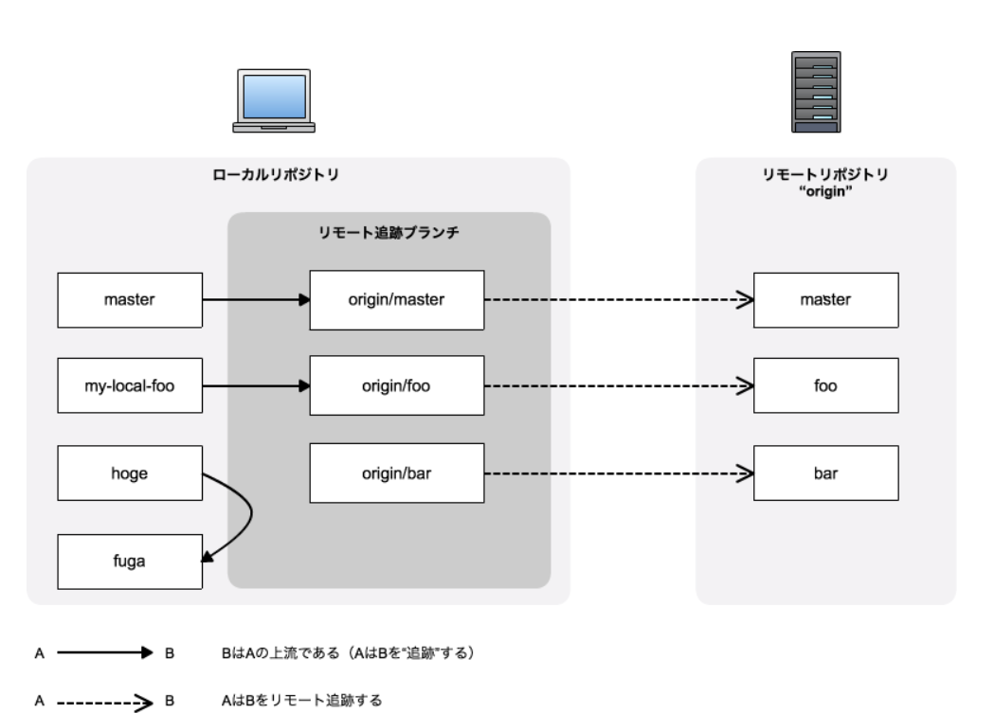

 | https://qiita.com/uasi/items/69368c17c79e99aaddbf

 | push
 | git push origin master

 | 強制上書き
 | git push -f origin master
 | git push --force origin master

 | リモートブランチ削除
 | git push --delete origin master

 | git config -l
 | git config --list
 | オプション
 | --system
 | --global
 | --local

 | git commit -m
 | git commit --amend |  |  |  |  | 直前のコミットメッセージの修正

 | git add . |  |  |  |  | カレントディレクトリ以下のファイルをインデックスに追加
 | git add -u |  |  |  |  | バージョン管理対象のファイルをインデックスに追加
 | git add -A |  |  |  |  | 全てのファイルをインデックスに追加
 | git add -- <file> |  |  |  |  | <file>をインデックスに追加
 | git reset -- <file> |  |  |  |  | <file>をインデックスから削除

 | git rm -- <file> |  |  |  |  |  |  | バージョン管理対象のファイルを削除
 | git mv -- <file-name> <new-file-name> |  |  |  |  |  |  | バージョン管理対象のファイル名を変更

 | git status
 | git status -s
 | $ git status -s
 | A |  | test1.txt |  | M | 変更
 |  | M | test2.txt |  | A | 追加
 | M | M | test3.txt |  | D | 削除
 | D |  | test4.txt |  | R | 名前変更
 | R |  | test5.txt |  | ?? | バージョン管理対象でないファイル
 |  | ?? | test6.txt

 | git reset |  |  |  |  |  | 全インデックスを取り消す
 | git reset -- <file> |  |  |  |  |  | <file>をインデックスから削除
 | git reset --hard HEAD |  |  |  |  |  | インデックスも作業ツリーも最新コミットに戻す
 | git reset --hard HEAD^
 | git reset --hard <commit id>

 | git branch |  |  | ローカルブランチを表示
 | git branch -r |  |  | リモート追跡ブランチを表示
 | git branch -a |  |  | ローカルブランチとリモート追跡ブランチを表示

 | git checkout <branch> |  |  |  |  |  | 1.ブランチの切り替え
 |  |  |  |  |  |  | 2.対象のリモート追跡ブランチがあればそれを起点にローカルブランチを作成
 | git checkout -- <file>

 | git clone
 | git clone -b <branch>
 | エラー
 | ・SSL証明書エラー |  |  |  |  | git config --global http.sslVerify false
 | ・認証エラー
 | ・不正なURL

 | git pull
 | git pull --rebase
 | git pull origin master --rebase
 | エラー
 | ・コンフリクト
 | ・コミット忘れ
 |  | $ git pull
 |  | error: Your local changes to the following files would be overwritten by merge:
 |  | test6.txt

 |  | $ git pull --rebase
 |  | error: cannot pull with rebase: Your index contains uncommitted changes.
 |  | error: please commit or stash them.

 |  | ⇒ | ・commitしたいファイルはcommitする
 |  |  | ・その他のファイルはreset hardする

 | git remote -v
 | リモートブランチのurlを表示

spring
Spring

 | projectの作成
 | ・ | springスタータープロジェクト |  | spring boot を使ったプロジェクト
 | ・ | springレガシープロジェクト |  | spring boot を使わず個々のフレームワークを個別に組み込むプロジェクト
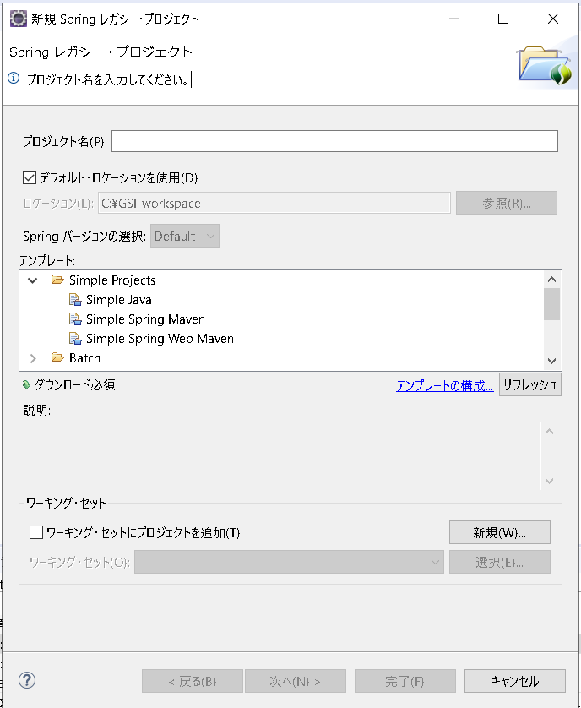

 | ※ | Mavenプロジェクトの作成
 |  | 基本的にアーキタイプを選択し、maven-archetype-quickstartを選択する
 |  | pomにjunitやエンコーディングなどの情報が最初から記述されている
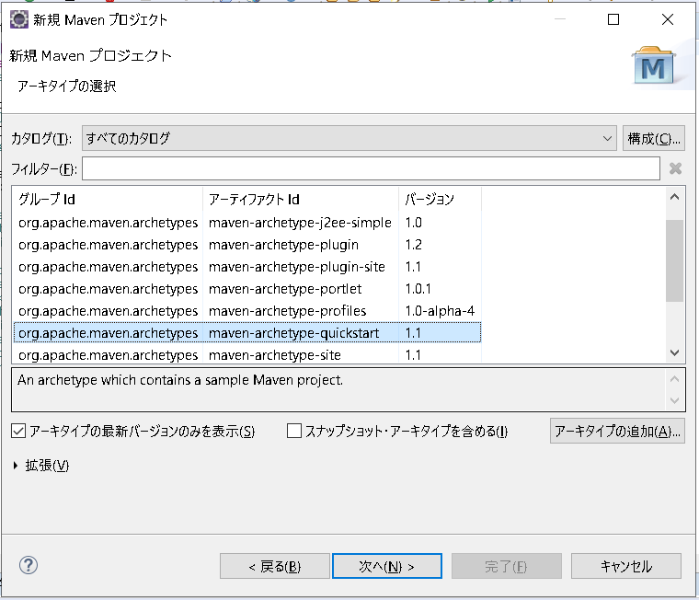

 | ※ | MavenプロジェクトのJREシステムライブラリを1.8にする
 |  | ・ | propertiesタグに追加する
<properties>
<maven.compiler.source>1.8</maven.compiler.source>
<maven.compiler.target>1.8</maven.compiler.target>
</properties>

 |  | ・ | maven-compiler-pluginを追加する
<build>
<plugins>
<plugin>
<groupId>org.apache.maven.plugins</groupId>
<artifactId>maven-compiler-plugin</artifactId>
<version>3.8.1</version>
<configuration>
<source>1.8</source>
<target>1.8</target>
</configuration>
</plugin>
</plugins>
</build>

 |  | springレガシープロジェクトpom
<project xmlns="http://maven.apache.org/POM/4.0.0"
xmlns:xsi="http://www.w3.org/2001/XMLSchema-instance"
xsi:schemaLocation="http://maven.apache.org/POM/4.0.0 http://maven.apache.org/xsd/maven-4.0.0.xsd">
<modelVersion>4.0.0</modelVersion>
<groupId>com.toru.iida</groupId>
<artifactId>DI</artifactId>
<version>0.0.1-SNAPSHOT</version>
<properties>
<!-- Generic properties -->
<java.version>1.8</java.version>
<maven.compiler.source>1.8</maven.compiler.source>
<maven.compiler.target>1.8</maven.compiler.target>
<project.build.sourceEncoding>UTF-8</project.build.sourceEncoding>
<project.reporting.outputEncoding>UTF-8</project.reporting.outputEncoding>
<!-- Spring -->
<spring-framework.version>3.2.3.RELEASE</spring-framework.version>
<!-- Hibernate / JPA -->
<hibernate.version>4.2.1.Final</hibernate.version>
<!-- Logging -->
<logback.version>1.0.13</logback.version>
<slf4j.version>1.7.5</slf4j.version>
<!-- Test -->
<junit.version>4.11</junit.version>
</properties>
<dependencies>
<!-- Spring and Transactions -->
<dependency>
<groupId>org.springframework</groupId>
<artifactId>spring-context</artifactId>
<version>${spring-framework.version}</version>
</dependency>
<dependency>
<groupId>org.springframework</groupId>
<artifactId>spring-tx</artifactId>
<version>${spring-framework.version}</version>
</dependency>
<!-- Logging with SLF4J & LogBack -->
<dependency>
<groupId>org.slf4j</groupId>
<artifactId>slf4j-api</artifactId>
<version>${slf4j.version}</version>
<scope>compile</scope>
</dependency>
<dependency>
<groupId>ch.qos.logback</groupId>
<artifactId>logback-classic</artifactId>
<version>${logback.version}</version>
<scope>runtime</scope>
</dependency>
<!-- Hibernate -->
<dependency>
<groupId>org.hibernate</groupId>
<artifactId>hibernate-entitymanager</artifactId>
<version>${hibernate.version}</version>
</dependency>
<!-- Test Artifacts -->
<dependency>
<groupId>org.springframework</groupId>
<artifactId>spring-test</artifactId>
<version>${spring-framework.version}</version>
<scope>test</scope>
</dependency>
<dependency>
<groupId>junit</groupId>
<artifactId>junit</artifactId>
<version>${junit.version}</version>
<scope>test</scope>
</dependency>
</dependencies>
</project>

 |  | DI
 |  | bean構成ファイルを使う場合
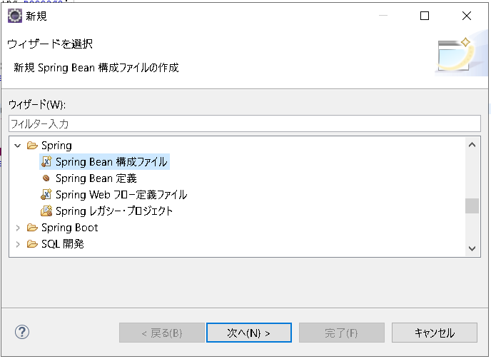

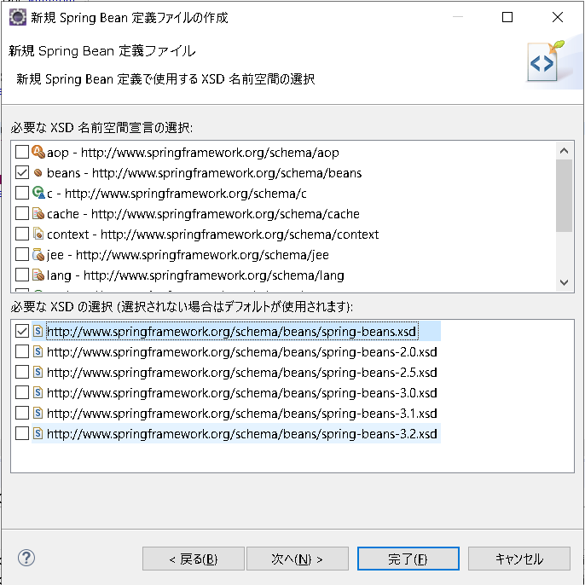

 |  |  |  |  |  | ← | XSD（XML Schema Definition）の選択

 |  |  |  |  |  | ← | XSDのバージョンの選択

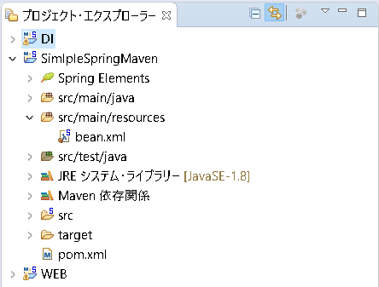

 |  | bean.xml
<?xml version="1.0" encoding="UTF-8"?>
<beans xmlns="http://www.springframework.org/schema/beans"
xmlns:xsi="http://www.w3.org/2001/XMLSchema-instance"
xsi:schemaLocation="http://www.springframework.org/schema/beans http://www.springframework.org/schema/beans/spring-beans.xsd">
<bean id="dog" class="com.toru.iida.Dog">
<property name="message" value="犬"></property>
</bean>
</beans>

 |  | App.java
ApplicationContext app = new ClassPathXmlApplicationContext("bean.xml");
Dog dog = (Dog) app.getBean("dog");
Dog dog = app.getBean(Dog.class);

 |  | bean構成クラスを使う場合
 |  | BeanConfig.java
package com.toru.iida;
import org.springframework.context.annotation.Bean;
import org.springframework.context.annotation.Configuration;
@Configuration
public class BeanConfig {
@Bean
public Dog getDogBean() {
return new Dog("犬");
}
@Bean
public Cat getCatBean() {
return new Cat("猫");
}
}

 |  |  |  |  | @Configuration
 |  |  |  |  | bean構成クラスであることを示す

 |  |  |  |  | @Bean
 |  |  |  |  | Beanインスタンスを生成するメソッドであることを示す

 |  | App.java
ApplicationContext app = new AnnotationConfigApplicationContext(BeanConfig.class);
Dog dog = (Dog) app.getBean("dog");
Dog dog = app.getBean(Dog.class);

 |  | ・ | ApplicationContext
 |  |  | springのDIコンテナ

 |  | ・ | beanを取得するメソッド
 |  |  | app.getBean("dog") | idを指定する方法（bean構成ファイルのみ）
 |  |  | app.getBean(Dog.class) | classを指定する方法

 |  | ・ | 1つのクラスにつき1つのBeanしか登録できない
 |  | ・DogとCatのインターフェースを使えば更に依存性排除

Maven
Maven

 | Mavenとは
 | Project Object Model (POM) という考え方に基づき、プロジェクトのビルド、テスト、ドキュメンテーション、成果物の配備など、プロジェクトのライフサイクル全体を管理

 | アーキテクチャ
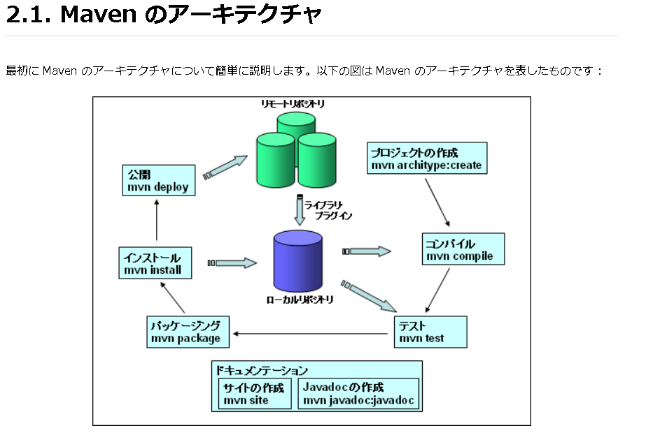

 | proxyの設定
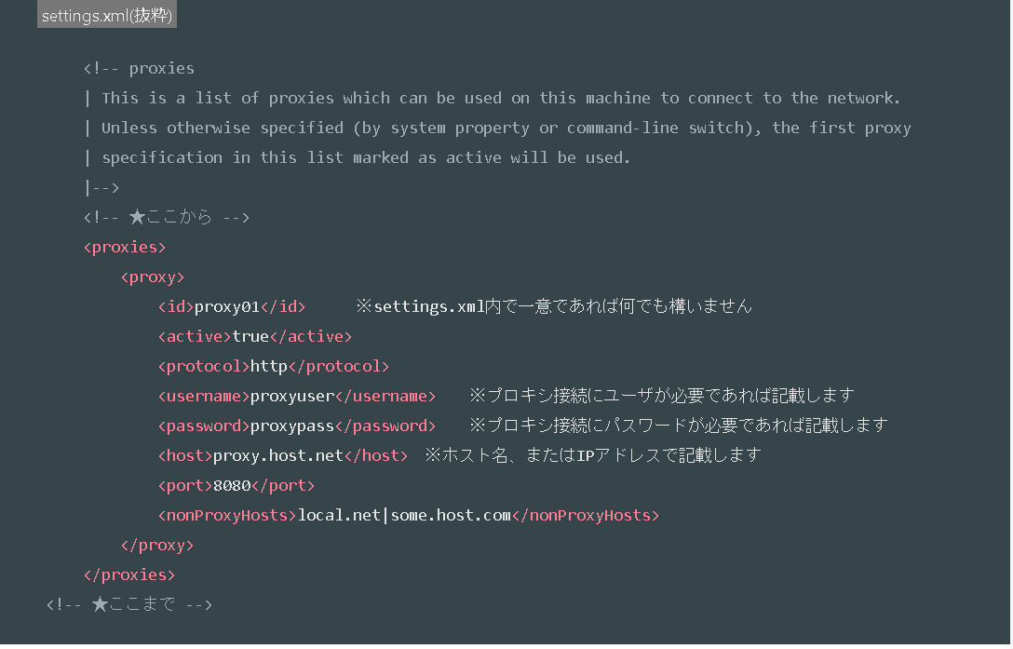

 | Maven は必要なプラグインやライブラリをリモートリポジトリからダウンロードし、それをローカルリポジトリに保存する
 | ローカル環境にある全てのプロジェクトの間でライブラリを共有することがでる

 | m2e
 | eclipseのMavenプラグイン

 | POM
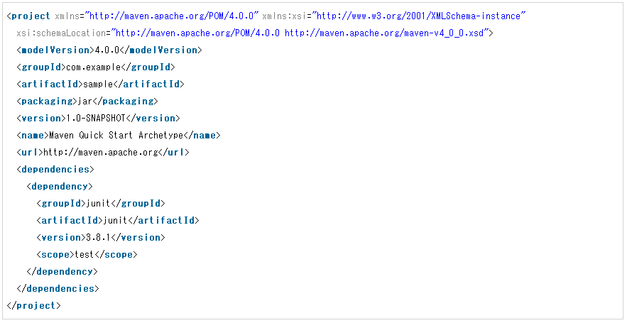
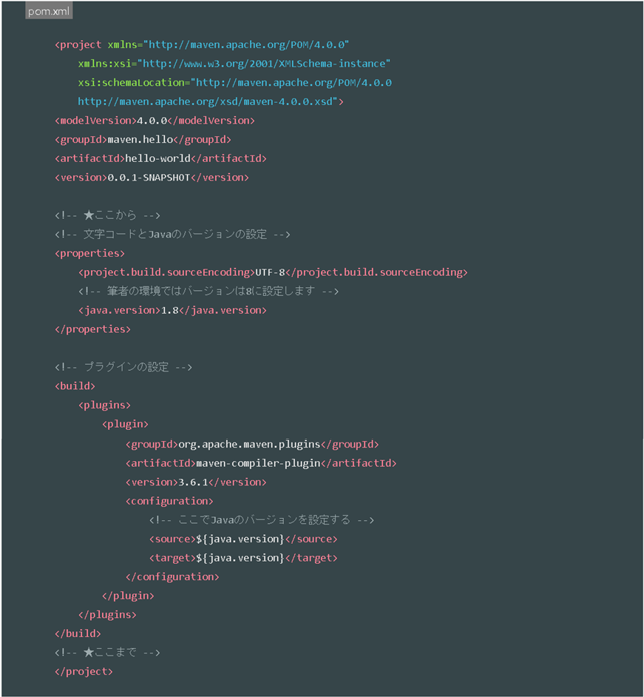

 | POMのタグ
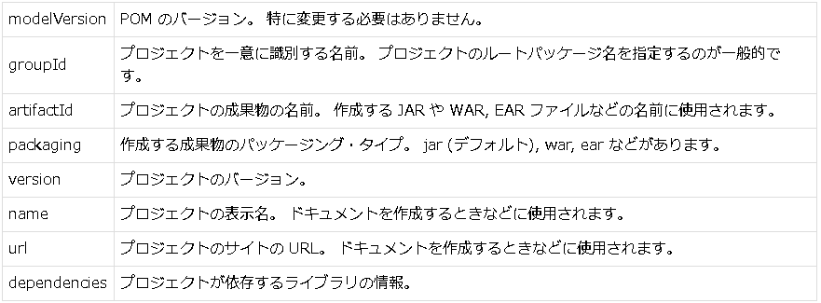

 | スコープ
 | 依存するライブラリがいつクラスパスに追加されるかを指定するもの

 | プラグイン
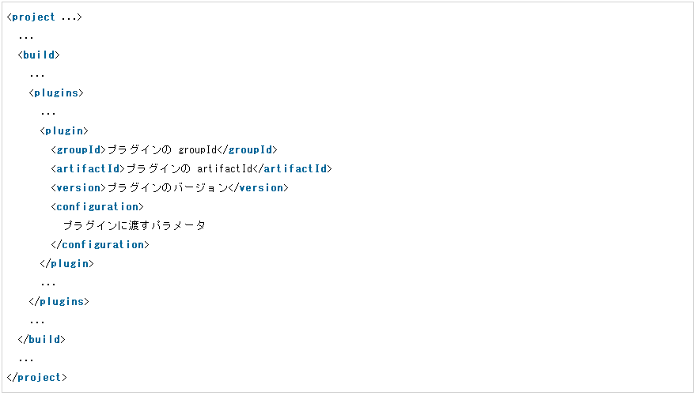
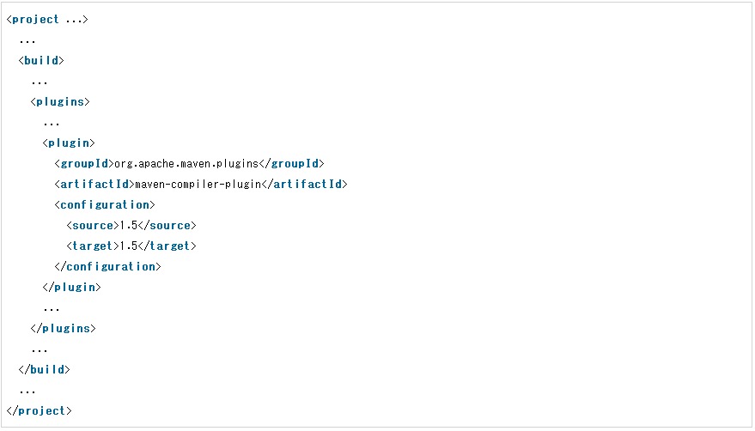

 | プラグインの情報の調べ方
 | Available Plugins |  |  | http://maven.apache.org/plugins/index.html

 | 主要コマンド
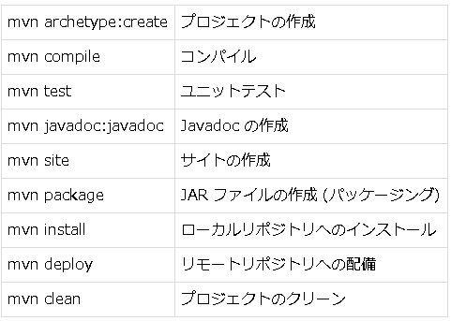

 | Maven プロジェクトを Eclipse のプロジェクトに変換
 | mvn eclipse:eclipse
 | .classpath や .project ファイルが作成される

 | ビルドライフサイクル
 | Maven3には下記の3つのビルドライフサイクルがある。

 | default : プロジェクトのアーティファクトの作成およびデプロイ
 | clean : プロジェクトのクリーニング
 | site : プロジェクトサイトの作成およびデプロイ

 | ビルドライフサイクルは複数のフェーズから構成されている
 | 例
 | clean
 | ・ | pre-clean
 | ・ | clean
 | ・ | post-clean

 | フェーズ
 | ビルドライフサイクルを構成
 | あるフェーズを実行すると、そのフェーズのビルドライフサイクルの先頭フェーズから指定したフェーズまで順番に実行される
 | 例
 | compile
 | validate → initialize → generate-sources → process-sources → generate-resources → process-resources → compileの順で実行

 | mvnコマンドでフェーズを指定するにはフェーズ名を指定する
 | mvn clean
 | 半角スペースで区切って複数個指定できる
 | mvn clean package

 | ゴール
 | Mavenプラグインに実装されている特定の処理を実行するJavaクラスにつけられた名前
 | フェーズにバインドされている

 | 1つのMavenプラグインには複数のゴールを実装することができる
 | 例
 | maven-compiler-plugin
 | compileとtestCompileというゴール

 | ゴールが実行されるタイミング
 | 1 | フェーズが実行された場合
 | 2 | mvnコマンドから明示的にゴールを指定された場合
 |  | 1 | 明示的に指定したゴールが依存しているフェーズが実行された場合
 | 3 | 他のプラグインから呼び出された場合

 | フェーズを指定してコンパイル
 | mvn compile
 | defaultビルドライフサイクルのvalidateフェーズからcompileフェーズまで順に実行される

 | ゴールを指定してコンパイル
 | mvn compiler:compile
 | 単にこのゴールの処理だけが実行される

 | ゴールが依存するフェーズ
 | ゴールを指定して直接実行する場合、そのゴールが依存しているフェーズがあれば、まずそのフェーズが実行される
 | 例
 | mvn spring-boot:run
 | pring-boot-maven-pluginのrunゴールは、test-compileフェーズに依存しているので、まずtest-compileフェーズまで実行された後に、runゴールが実行される

 | ゴールのスキップ
 | ゴールの中にはプロパティによってゴールの実行をスキップさせることができるものがある

 | プラグイン
 | ・ | 公式のプラグイン
 | ・ | サードパーティが開発するプラグイン

 | 公式のプラグインの命名規則
 | maven-{plugin-name}-plugin

 | 公式以外のプラグインの命名規則
 | {plugin-name}-maven-plugin

 | サードパーティのプラグイン
 | Spring Boot Maven Plugin

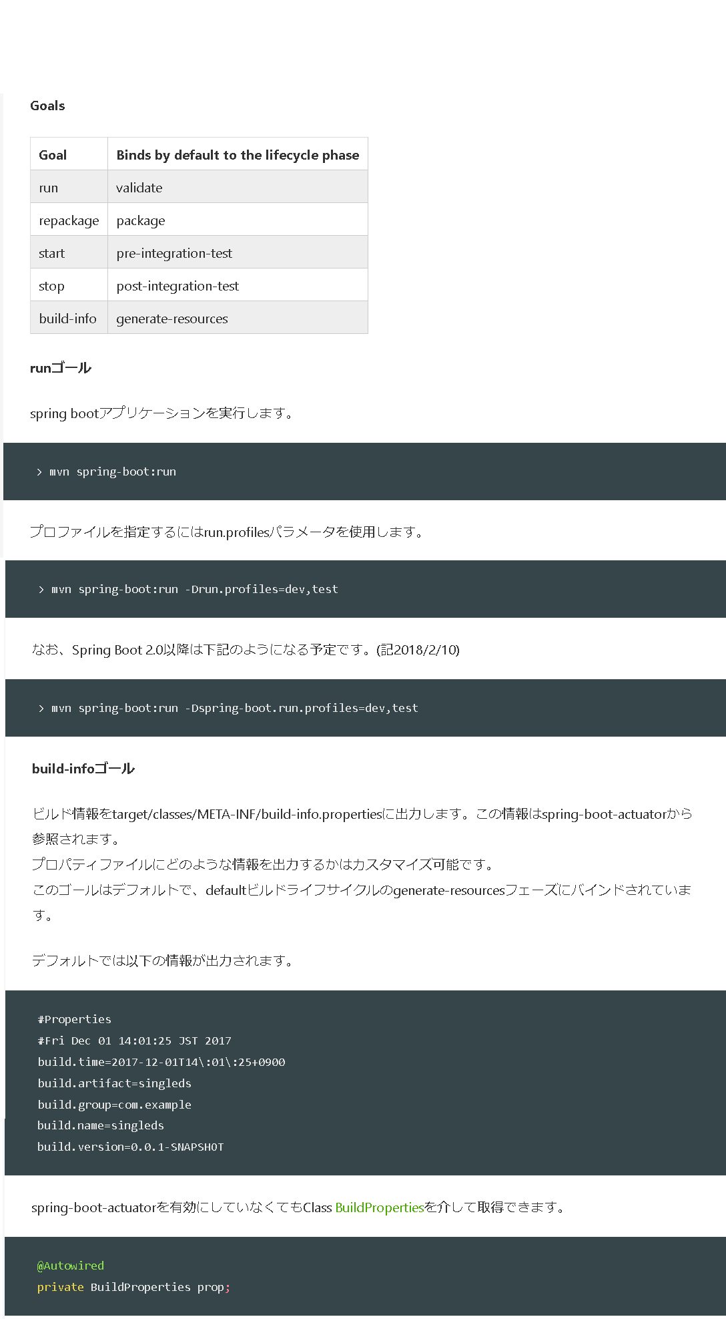

参考サイト
TECHSCORE |  |  |  |  | https://www.techscore.com/tech/Java/ApacheJakarta/Maven/index/
【超初心者向け】Maven超入門 |  |  |  |  | https://qiita.com/tarosa0001/items/e5667cfa857529900216
Mavenとは何ぞや |  |  |  |  | https://qiita.com/ASHITSUBO/items/6c2aa8dd55043781c6b4
Maven 3.5のビルドライフサイクルを学ぶ |  |  |  |  | https://qiita.com/rubytomato@github/items/8b159a9e4376bbe04d0b

